Sheet1
날짜 | 개발구분 | Class | Function | issue 설명 | 완료날짜 | 비고
WINSTOCK 개발일정
 |  |  |  | 현재가 가져오기
 |  |  |  | 잔고 가져오기
 | 버그 |  |  | 잔고값 업데이트 안됨
 |  |  |  | UI/메인 뼈대 작업
 |  |  |  | 변수명 통일 |  | div_stock_data -> div_data
 |  |  |  | 로그인 구현
 |  |  |  | API 키값 파일 저장/불러오기
 |  |  |  | api pass 오류 24시간 frozen ..
 |  |  |  | initial과 afterinitial(로그인 완료 후) 분리 | 9월5일 | def after_login_initial(self): if self.login_success: self.data_load() # update_table보다 우선순위로 작동 self.update_jango() self.update_div_table()
 |  |  |  | 세팅값 저장, 불러오기 구현 | 9월5일 | setting_load_func(), 자동 불러오기, 오류처리
 |  |  |  | 로그인시 passphrase 입력 | 9월5일
 |  |  |  | 로그인 입력창 password 속성 시작시 부여 | 9월5일
 |  |  |  | 로그인시 api 객체 생성 | 9월5일
 |  |  |  | 정상로그인 확인 로직 후 after initial | 9월5일
 |  |  |  | api 활용 함수 구현(제한조건 주석) | 9월5일
 |  |  |  | UI 일부 수정(password, 분할매매 속성 추가) | 9월5일
 |  |  |  | 시작/중단 버튼 구현 시작시 세팅값 비활성화 중단시 활성화 | 9월5일
 |  |  |  | 분할매매 테이블 업데이트 구현 | 9월5일 | laverage 값이 안들어오는 이슈
 |  |  |  | 분할매매 업데이트 또한 스레드에서 구현 | 9월5일
 |  |  |  | 수익률 -> ROE(UPL/margin),UI도 수정 !
 |  |  |  | 평단가 4f, ROE 2f
 |  |  |  | roe 색, 화살표

 |  |  |  | 빈값 체크 에러메세지 창, 확인창(저장시)
 |  |  |  | div_data는 전부 실제사용하는 타입으로 변경
 |  |  |  | 분할매수 구현
 |  |  |  | 익절 구현
 |  |  |  | 손절 구현

 |  |  |  | 휴먼에러 abs | 9월12일
 |  |  |  | div_data dic 변수 설명 | 9월12일 | div_data label 설명
 |  |  |  | server time 테스트 | 9월12일
 |  |  | set_div_data | setting data, div_data pickle에 의존적으로 변경 | 9월12일 | 이미 존재하는경우 update 하지 않음
 |  |  |  | 레버리지 설정 | 9월12일 | 레버리지는 홈페이지와 api가 상호의존적임
 |  |  |  | usdt 잔고 int로 형변환해서 제공 | 9월12일
 |  |  |  | 익절 카운트 | 9월12일
 |  |  |  | state 업데이트 | 9월12일 | 0차매수 : 시작, 1차매수 대기, 익절 대기 1차매수 : 1차매수 완료, 2차매수 대기, 익절 대기 … 완료 : 익절 후 아무것도 하지 않음 대기 : 초기값으로 1차매수가 바로 일어남
 |  |  |  | 재구매 구현 | 9월12일
 |  |  |  | 설정된 분할단계 이상이면 매수가 일어나지 않음 | 9월12일 | if int(div_data[symbol][position]['state'][0]) <= div_data[symbol]['div_step'] : #마지막 단계보다 작으면
 |  |  |  | 다음 차수시 파라미터 초기화 | 9월12일 | MIN_ROE, open_activate
 |  |  |  | 익절시 파라미터 초기화 | 9월12일 | MAX_ROE, close_activate
 |  |  |  | 손절은 마지막 차수에서만 실행 | 9월12일
 |  |  |  | close order test | 9월12일
 |  |  |  | div_data 키 밸류 none으로 초기화 -> setting boolean 값 추가 | 9월12일
 |  |  |  | 마지막 분할매매시 상태 빨간색으로 변경 | 9월12일
 |  |  |  | 매도시 상태 검은색으로 변경 | 9월12일
 |  |  |  | 사용자 close시 state '대기'로 업데이트 | 9월12일
 |  |  |  | state 대기, 완료 -> 대기로 통합 | 9월12일
 |  |  |  | 분할매수 대기상태 셀값 처리 | 9월12일 | 놔둬도됨
 |  |  |  | 물타기 로직 | 9월13일 | 최대 물타기 설정값 > ROE 강제 분할매수 -> 소스코드
 |  |  |  | 레버리지 제한 오류시 stop | 9월12일
 |  |  |  | 일부 if문 들여쓰기 수정 | 9월13일
 |  |  |  | save_div_data_func state 변경 후로 위치 변경 | 9월13일
 |  |  |  | 로그인 성공 - 시작 중지 활성화 실패 - 비활성화 | 9월14일 | 로그인 실패시 버튼 비활성화
 |  |  |  | long 시작, short 시작, 둘다시작 , 라디오 버튼 괜찬 | 9월13일
 |  |  |  | 시작버튼 다 살리고 포지션 각각 따로 시작 가능하게(동작중에도) | 9월13일
 |  |  |  | 로그인 실패시 알림창 | 9월13일
 |  |  |  | activate가 true라서 대기상태에서 매도 진행 버그 | 9월13일 | 필요할때 activate flase로 변경
 |  |  |  | max_roe,min_roe 초기화 | 9월13일
 |  |  |  | 매수대기 state 활성화 | 9월14일
 |  |  |  | 수정버튼 | 9월14일 | 수정버튼 적용시 일괄 setting값 update setting_apply_btn_func 및 강제적용 버튼 구현, 강제적용시 인포 ui 띄움 set_div_data의 세팅값 적용 함수 setting_apply_btn_func로 따로 구현 후 강제적용시 구현한 함수 호출 강제적용 버튼은 동작중일때도 적용되도록? (현재상태) 중지하고 적용되도록?
 |  |  |  | 테스트 |  | 1.분할매수 ○ 1차 분할매수 ○ 6차 분할매수 | 완료
 |  |  |  |  |  | 2.익절 ○ 1차 익절 ○ 6차 익절 | 완료
 |  |  |  |  |  | 3.최대 물타기 ○ 1차매수 -> 최대물타기 적용 ○ 6차매수 -> 최대물타기 미적용 손절% < 최대물타기% | 부분완료
 |  |  |  |  |  | 4.손절 ○ 1차매수 -> 손절 ○ 2차매수 -> 손절 | 완료
 |  |  |  |  |  | 5.마지막 단계 색상 ○ 2단계로 설정 확인 | 완료
 |  |  |  | 웹에서 매수하면 0차 매수 상태로 변경 X 대기 유지 |  | 7. 프로그램매매 X, 웹에서 open -> 상태 '대기' -> [시작] -> 추가매수 | 완료
 |  |  |  | 2.익절 test

 |  |  |  | 확인된 사항 | 1,2,3,4,5,6차 익절 | long | 재구매 x일때 0차 익절
 |  |  |  |  |  | short | 1차 익절
 |  |  |  | 3.강제분할매수 테스트

 |  |  |  |  | short | 0-4 매도
 |  |  |  |  | long | 0-6 7차매수 키에러-> 수정
 |  |  |  | 3.1 강제분할매수 수정 후 max 테스트

 |  |  |  |  | 2차 이상 매수되지 않음

 |  |  |  | 손절 test

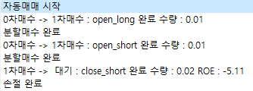

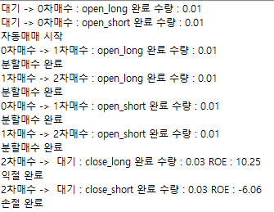

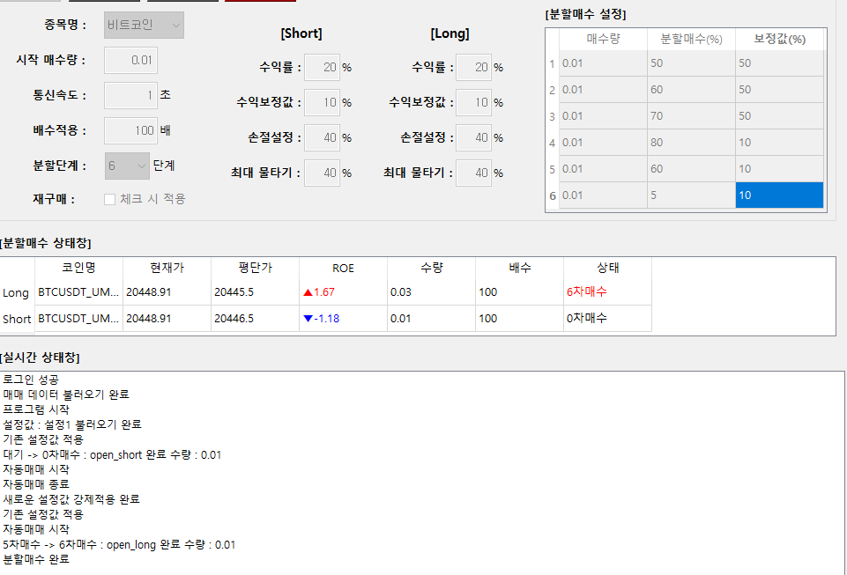
 |  |  |  | 3.2 분할매수 수정 후 테스트 2

 |  |  |  |  | 7차매수 접근 안함 완료

 |  |  |  | div_data 주석 설명 일부 수정 | 9월15일 | 안쓰는 '완료'삭제
 |  |  |  | real_log 일부 수정 | 9월15일 | 로그인, 프로그램 시작 등에는 [system] [open][short], state 변화, 수익 등
 |  |  |  | order input parameter 추가 | 9월15일 | real log 위해 next_state, rebuy, sonjeol 추가
 |  |  |  | 대기상태에서 익절대기상태로 변하지 않도록 수정 | 9월15일 | if div_data[symbol][position]['close_activate'] == True and div_data[symbol][position]['state'] != '대기' :
 |  |  |  | 레버리지 설정값 오류시 인포 메시지박스 띄우도록 수정 | 9월15일 | QMessageBox.information(self, '확인', '레버리지 설정 값 오류\n재 설정 후 [시작]을 눌러주세요.')
 |  |  |  | 레버리지 설정값 오류 우려로 인해 제일 먼저 배치 | 9월15일 | apply_setting_data 참조
 |  |  |  | int 형변환 오류 | 9월15일 | 손절 등 후 state '대기'로 변환 후 다음 if문에서 int(state[0]) 하면서 int('대') 로 형변화 오류, continue로 for문 탈출하면서 해결
 |  |  |  | 서버 동작 확인 스레드, 변수 추가 | 9월15일 | running
 |  |  |  | 0.6초 이하는 이상,정상을 왔다갔다함 | 9월15일 | 1초 이상은 안정적
 |  |  |  | MyThread의 timesleep(CLIENT_REFRESH_RATE) 위치를 아래로 내림 | 9월15일 | 300초동안 시작하자마자 동작 안함을 방지
 |  |  |  | 서버 동작 확인 레이블 추가 | 9월15일

